peticiones registradas
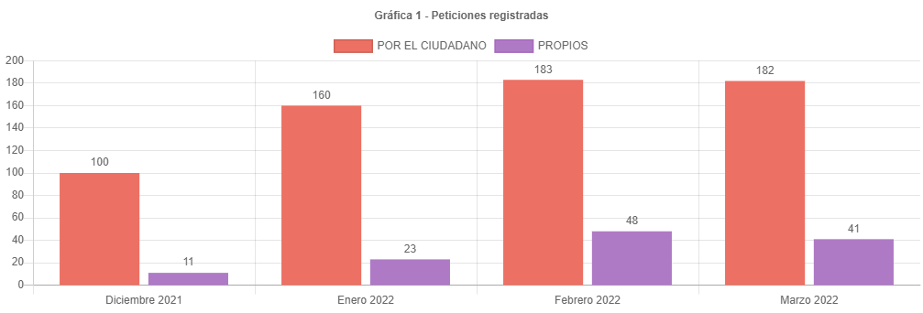

182 | 183
41 | 48
223 | 231

223 | 100
-8 | -3.5874439462

canal de atencion
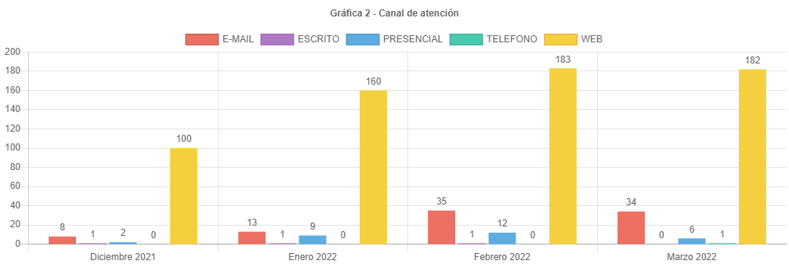

participacion tipologias
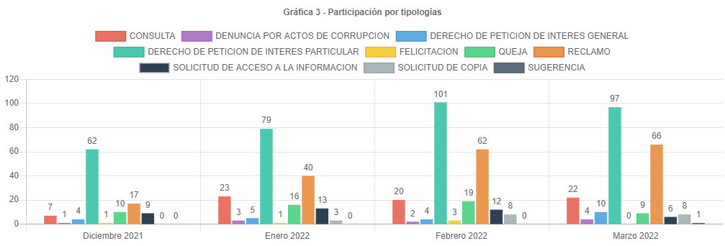

62 | 100
-4 | -6.4516129032
66

participacion localidad
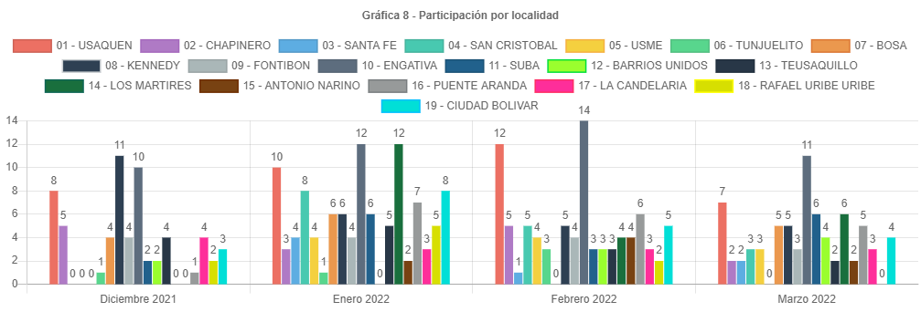

participacion estrato
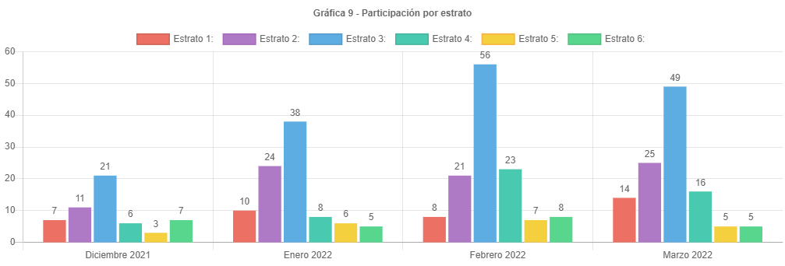

participacion tipo requirente
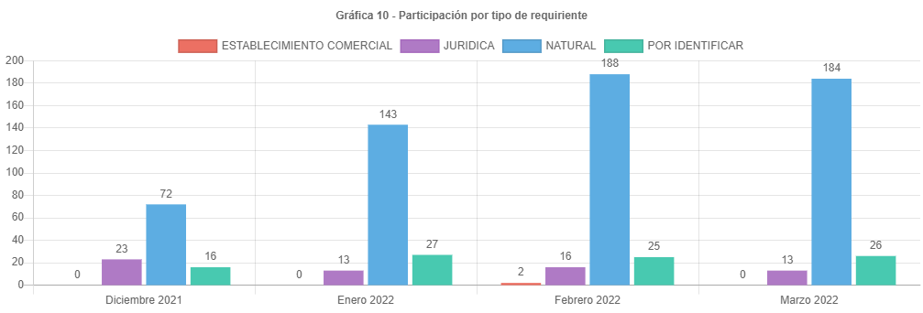

PARTICIPAC CALID REQUIRENTE
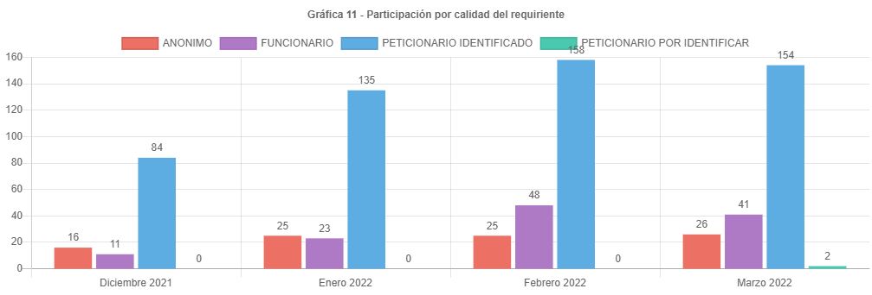

analisis
ANÁLISIS PETICIONES BOGOTA TE ESCUCHA MARZO DE 2022
Las respuestas de las peticiones atendidas en el mes de Marzo de 2022 emitidas por la UAECD atienden el criterio de OPORTUNIDAD, por lo cual todas las PQRS gestionadas en el periodo cumplieron con los términos legales establecidos de la siguiente manera:
•Los traslados por no competencia fueron atendidos en un término de 5 días.
•Las solicitudes de información y de copias se atendieron en menos de 20 días.
•Las consultas en menos de los 35 días y los derechos de petición, reclamos, felicitaciones quejas y sugerencias fueron resueltos en un tiempo menor de 30 días.
Esto de acuerdo con lo señalado en el Decreto 491 de 2020, referente a la ampliación de los términos para la atención de peticiones que están en curso y radicadas mientras se mantenga la emergencia sanitaria declarada por el Ministerio de Salud mediante Resolución 385 de 2020.
El principal canal de recepción de PQRS ciudadanas fue el sistema Bogotá te Escucha, seguido del canal presencial; dado que los canales con mayor acceso al ciudadano son la página de Bogotá te escucha y el canal presencial. Por otra parte, por el Buzón de sugerencias se recibieron 6 requerimientos, Cabe aclarar que en el informe estas peticiones son radicadas como canal “presencial”, por el canal telefónico se recibió una petición.
La tipología más representativa fue el derecho de petición de interés particular el cual permitió al ciudadano solicitar diferentes trámites y servicios a cargo de la UAECD; siendo los temas más relevantes los correspondientes a atención y servicio a la ciudadanía, donde los usuarios consultaron temas varios sobre como solicitar trámites a Catastro, y el tema de cambios de propietario o poseedor. (cambio de nombre).
El número de reclamos aumento de 62 a 66, Siendo un incremento del 6.45% respecto al mes anterior.
Estos reclamos estuvieron relacionados principalmente con la no respuesta oportuna a trámites del Sistema Integrado de Información Catastral.
Para el mes de marzo se recibieron 223 peticiones, un 3.58 % de peticiones menos que el mes anterior.
Se esperaba que el número de peticiones siguiera subiendo, sin embargo, sucedió para marzo lo contrario, esto pensando que el ciudadano al conocer los incrementos en los avalúos catastrales de vigencia 2022 y teniendo expectativas en el desarrollo de sus proyectos, generara el esperado incremento en radicaciones e inconformidad en demora por las respuestas de sus trámites. Es posible que el no incremento en las peticiones, se haya debido a los problemas en la generación de la factura del predial, por parte de la SHD
Los temas más representativos son Atención y servicio a la ciudadanía, tramites mora y prioridades, representando un 57.78 % respecto al resto de temas.
La mayor cantidad de traslados por no competencia se realizó hacia la SHD representando un 53.7% del total de traslados.
La mayor cantidad de tiempo promedio en la respuesta a tramites se dio en la Subgerencia de información económica siendo de 19.13 días en la respuesta reclamos por mora en trámites.
La localidad con mayor participación en las peticiones es puente Aranda con 11 reportada para marzo de 2022, es importante anotar que no todos los usuarios reportan el lugar donde viven.
El estrato más representativo es el tres, con 49 reportado.
Por último, se informa el correcto registro de todas las peticiones en el Sistema Distrital para la Gestión de Peticiones Ciudadanas “Bogotá te escucha”.

